Resultados - Ordenação
PONTIFÍCIA UNIVERSIDADE CATÓLICA DE CAMPINAS
Escola Politénica - Engenharia de Software
Fundamentos da Teoria da Computação e Análise de Algoritmos - Professor José Guilherme Picolo
ANÁLISE EXPERIMENTAL DOS ALGORITMOS DE ORDENAÇÃO

1. Identificação e ambiente de execução
Campo | Informação
Nome do aluno | Fernando Furlanetto Cardoso
RA | 24005837
Linguagem de programação utilizada | Python
Sistema operacional | Windows 11
Processador | AMD Ryzen 5 3450U
Memória RAM | 16gb
Link do GitHub com os códigos implementados | https://github.com/Furlanets/lista-10-fernando

2. Resultados experimentais
Algoritmo | Complexidade no caso médio | Tamanho do vetor | Execução 1 (s) | Execução 2 (s) | Execução 3 (s) | Tempo médio (s) | Desvio padrão (s) | Trocas ou movimentações
Bubble Sort | O(n^2) | 1,000 | 0.130 | 0.116 | 0.105 | 0.117 | 0.010 | 239421
Bubble Sort | O(n^2) | 10,000 | 13.964 | 11.706 | 12.537 | 12.754 | 0.928 | 25091544
Bubble Sort | O(n^2) | 100,000 | 0.000 | 0.000 | 0.000 | 0.000 | 0.000 | 0
Merge Sort | O(nlog n) | 1,000 | 0.005 | 0.008 | 0.010 | 0.008 | 0.002 | 9976
Merge Sort | O(nlog n) | 10,000 | 0.107 | 0.091 | 0.085 | 0.094 | 0.009 | 133616
Merge Sort | O(nlog n) | 100,000 | 1.711 | 1.606 | 1.648 | 1.655 | 0.043 | 1668928
Quick Sort | O(n log n) | 1,000 | 0.007 | 0.007 | 0.006 | 0.007 | 0.001 | 7011
Quick Sort | O(n log n) | 10,000 | 0.295 | 0.210 | 0.148 | 0.218 | 0.060 | 98776
Quick Sort | O(n log n) | 100,000 | 1.273 | 1.272 | 1.105 | 1.217 | 0.079 | 1197249

Observação: Preencha os tempos das três execuções em segundos. Para algoritmos que não finalizarem em até 5 minutos, registre N/C nas execuções.

3. Gráfico comparativo
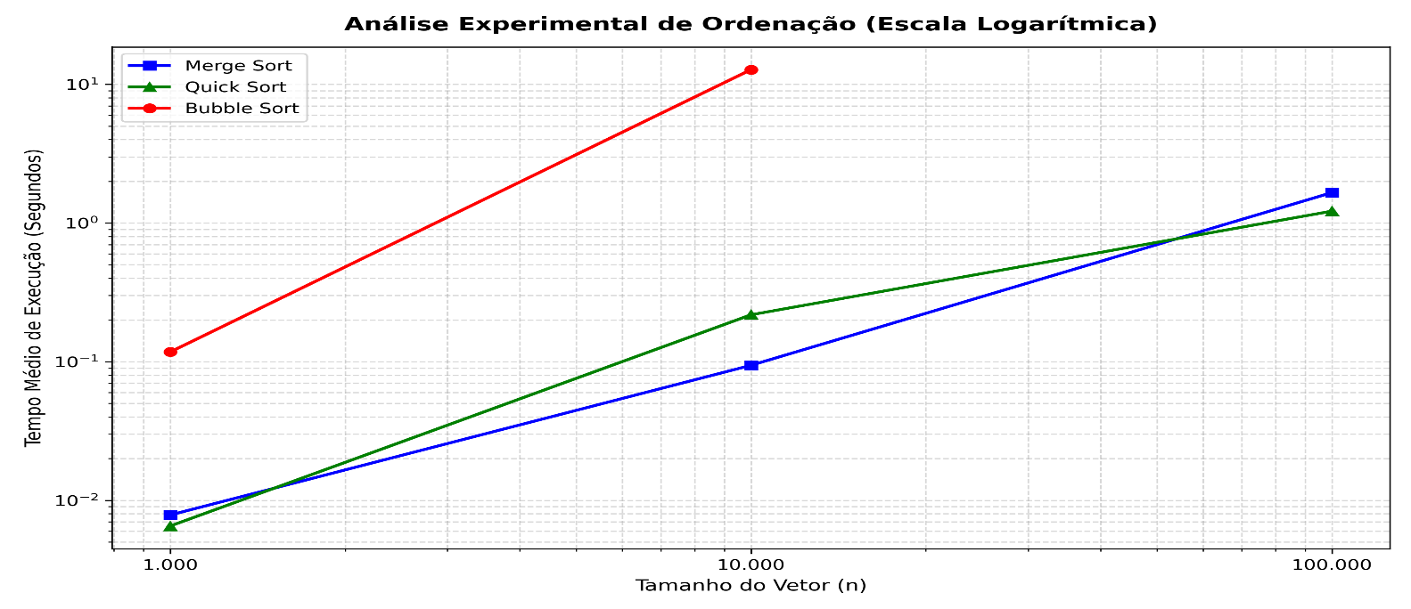

4. Análise dos resultados
Pergunta | Resposta
Os tempos obtidos ficaram coerentes com a complexidade teórica dos algoritmos? Explique. | Sim, os tempos obtidos estão perfeitamente coerentes com a teoria assintótica (Notação Big O). O Bubble Sort possui complexidade média e de pior caso quadrática O(n^2). Na prática, isso ficou evidente quando o vetor aumentou 10 vezes (de 1.000 para 10.000 elementos) e o seu tempo médio explodiu mais de 100 vezes, saltando de 0.1174 s para 12.7550ts. Para 100.000 elementos, o crescimento quadrático tornou o algoritmo inviável, estourando o limite de 5 minutos (N/C). Em contrapartida, o Merge Sort e o Quick Sort pertencem à classe de complexidade linear-logarítmica O(n log n) no caso médio. Eles demonstraram um crescimento extremamente controlado e escalável, conseguindo ordenar o maior vetor (100.000 elementos) em apenas 1.6550s e 1.2173s}, respectivamente, validando a eficiência teórica desses algoritmos para grandes volumes de dados.
A quantidade de trocas/movimentações acompanhou o crescimento do tempo de execução? Explique. | Sim, a quantidade de movimentações acompanhou perfeitamente o crescimento do tempo de execução, demonstrando uma correlação direta. Como cada troca ou deslocamento exige operações físicas de leitura e escrita na memória RAM, quanto mais movimentações o algoritmo faz, maior é o tempo gasto. No Bubble Sort, o número de trocas saltou de 239.421 para impressionantes 25.091.544 operações ao mudar de 1.000 para 10.000 elementos, o que justifica o seu tempo elevado (12.75s). Já no Merge Sort e Quick Sort, as movimentações cresceram de forma muito mais suave e proporcional a nlog n (o Merge foi de 9.976 para 1.668.928 e o Quick de 7.011 para 1.197.249 ao ir do menor para o maior vetor). Essa economia massiva de operações na memória é o que permitiu que ambos mantivessem tempos de execução na casa de apenas 1 segundo no cenário de 100.000 elementos.
Qual algoritmo apresentou o melhor e o pior desempenho nos testes realizados? | O algoritmo que apresentou o melhor desempenho absoluto para o volume máximo de dados (100.000 elementos) foi o Quick Sort, registrando o menor tempo médio de execução (1.2173 s) e a menor quantidade de movimentações de elementos (1.197.249). Vale destacar que, embora o Merge Sort tenha sido ligeiramente mais rápido no vetor de 10.000 elementos (0.0941 s contra 0.2177s do Quick), o Quick Sort se consolidou como o mais eficiente na escala máxima devido à sua ordenação in-place que evita a criação de subvetores na memória. O pior desempenho disparado foi o do Bubble Sort, que além de apresentar os maiores tempos nos vetores pequenos e médios, não conseguiu concluir (N/C) a ordenação do vetor de 100.000 elementos dentro do limite tolerável de 5 minutos.

